試験方案
動作件数 |  | 91 | コマンド件数 |  | 0 | 異常件数 | 19 |  | 全評価数 |  | 110 | 合格数 |  | 109 | 不合格数 | 0 |  | 試験実施環境
 |  |  |  |  |  |  |  |  |  |  |  |  |  |  |  |  |  | Microsoft Windows 7 Professional |  |  | 5/15追加
 |  |  |  |  |  |  |  |  |  |  |  |  |  |  |  |  |  | 試験対象 |  |  | 評価項目の追加
 |  |  |  |  |  |  |  |  |  |  |  |  |  |  |  |  |  | Windows Form Application
試験方案 |  |  |  | 案件名 |  |  |  | 社内（OJT）：案件フォルダ自動生成ツール |  |  |  |  |  |  |  |  | 作成日 | 2018-05-15 | 作成者 | 柴田
No. | テスト項目 |  |  | テスト内容 |  |  |  |  |  | テスト区分 |  |  | アクション |  |  |  | 合否基準 |  | 結果 | 備考
1 | iniファイル |  |  | アプリ起動時の挙動の確認 |  |  |  |  |  | 動作系 |  |  | アプリを起動する |  |  |  | リストに、生成フォルダ名の一覧が出ること |  | 合
2 |  |  |  |  |  |  |  |  |  | 動作系 |  |  | iniファイルのセクション名を削除する |  |  |  | リストに何も表示されずアプリが起動すること |  | 合
3 |  |  |  | iniファイル内の重複チェック |  |  |  |  |  | 動作系 |  |  | iniファイルのバリュー名（ソフト設計)を（出荷）に変更 |  |  |  | 「iniファイルで重複が見つかりました Value：50_出荷」と警告メッセージが出ること |  | 合
4 |  |  |  |  |  |  |  |  |  | 動作系 |  |  | セクション名にTEST1・TEST2・TEST3を追加して、アプリを起動させる |  |  |  | セクション名が正しく読みこまれていること |  | 合
5 |  |  |  |  |  |  |  |  |  | 動作系 |  |  | セクション名をTEST1・TEST2・TEST1に置き換えて、アプリを起動させる |  |  |  | メッセージ"セクション名に重複が見つかりました セクション名：TEST1 iniファイルを確認して下さい"と出ること |  | 合 | シート"エビデンス@iini" No.1
6 |  |  |  |  |  |  |  |  |  | 動作系 |  |  | アプリを起動すること |  |  |  | エラーメッセージが出ることなく起動すること |  | 合
7 |  |  |  |  |  |  |  |  |  | 動作系 |  |  | キー名を、0・1・2・3・から、0・1・3・1に変更して、アプリを起動すること |  |  |  | メッセージ"キー名に重複が見つかりました キー名：1 iniファイルを確認してください"と出ること |  | 合 | シート"エビデンス@iini" No.2
8 |  |  |  | iniファイル内の不正チェック |  |  |  |  |  | 異常 |  |  | セクション名が存在しなかった場合 |  |  |  | セクションが存在しないものがあります。iniファイルを確認して下さい。と表示を出して、終了すること |  | 合
9 |  |  |  |  |  |  |  |  |  | 異常 |  |  | キー名が重複していた場合 |  |  |  | キー名で重複が見つかりました "キー名：" + keys[j] iniファイルを確認して下さい。と表示を出して、終了すること |  | 合 |  |  | キーが重複しているのに右図のエラーが発生 | 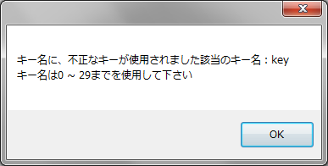 | 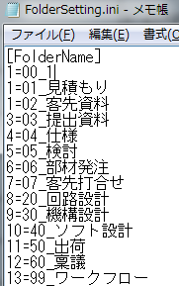 |  | 右図のように修正しました | 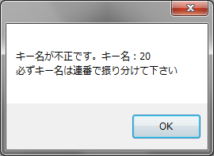
10 |  |  |  |  |  |  |  |  |  | 異常 |  |  | キー名が存在しなかった場合（バリュー名のみ） |  |  |  | キー名が不正なiniファイルです。iniファイルのキー名とバリュー名の書式は "Key = Valueの形で、記述して下さい"と表示を出して、終了すること |  | 合 | （ファイル内の行数 - 1）とバリュー名の長さが同じであるかで判定（-1は、セクション名の行数もカウントしているので、その分を引いている シート"エビデンス" No.4
11 |  |  |  |  |  |  |  |  |  | 異常 |  |  | バリュー名が重複していた場合 |  |  |  | iniファイルで重複が見つかりました。Value：と表示を出して、終了すること |  | 合 | シート"エビデンス@iini" No.3 |  | バリューが重複しているのに右図のエラーが発生 |  | 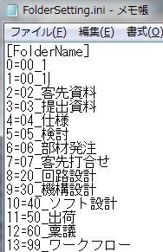 |  | 右図のように修正しました | 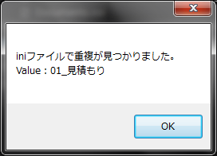
12 |  |  |  |  |  |  |  |  |  | 異常 |  |  | キー名のみの場合 |  |  |  | 値が設定されていないものがあります。キー名： iniファイルを確認して下さい。と表示を出して、終了すること |  | 合 | シート"エビデンス@iini" No.4 |  | バリューが空なのに右図のエラーが発生 | 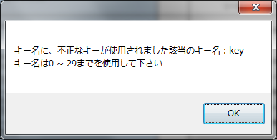 | 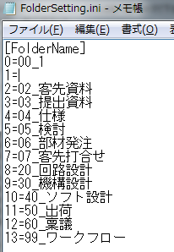 |  | 右図のように修正しました | 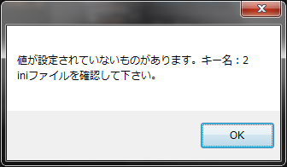
13 |  |  |  |  |  |  |  |  |  | 異常 |  |  | キー番号を30に設定 |  |  |  | キー名に、不正なキーが使用されました" + "該当のキー名："キー名は0 ~ 29までを使用して下さい""全角で入力している場合は半角で入力し直して下さい。と表示を出して、終了すること |  | 合 | シート"エビデンス@iini" No.5
14 |  |  |  |  |  |  |  |  |  | 異常 |  |  | キー番号を-1に設定 |  |  |  | キー名に、不正なキーが使用されました" + "該当のキー名："キー名は0 ~ 29までを使用して下さい""全角で入力している場合は半角で入力し直して下さい。と表示を出して、終了すること |  | 合 | シート"エビデンス@iini" No.6
15 |  |  |  |  |  |  |  |  |  | 異常 |  |  | iniファイルが存在しなかった場合 |  |  |  | 該当するiniファイルが存在しませんでしたので、設定を読み込めませんでした。と表示を出して、終了すること |  | 合 | シート"エビデンス@iini" No.7 |  | iniファイルを消したら、左記の結果通りだが、ファイルをリネームすると、不正INIファイルなのにアプリが立ち上がる。 |  |  | 修正しました
16 |  |  |  |  |  |  |  |  |  | 異常 |  |  | キー番号の0の後に20を入れる |  |  |  | キー名が不正です。必ずキー名は連番で振り分けて下さいと表示を出し、終了すること |  | 合 | シート"エビデンス@iini" No.8
17 |  |  |  |  |  |  |  |  |  | 異常 |  |  | キー番号を全角で３と入力する |  |  |  | キー名に、不正なキーが使用されました" + "該当のキー名："キー名は0 ~ 29までを使用して下さい""全角で入力している場合は半角で入力し直して下さい。と表示を出して、終了すること |  | 合 |  |  | キーに全角数字を入れると、エラーメッセージがでない。半角に置き換えるという話では？ |  | → |  | 右図のように修正しました | 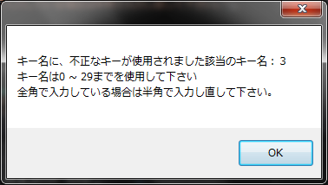
18 |  |  |  |  |  |  |  |  |  | 異常 |  |  | バリュー名に＝＝が連続していた場合 |  |  |  | 入力ミスの可能性がありますiniファイルを確認して下さい。"と表示して、終了すること |  | 合 | シート"エビデンス@iini" No.9 |  | フォルダ名が60文字超えていた場合の試験は？
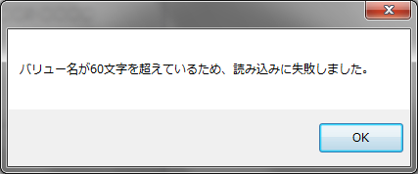
19 |  |  |  |  |  |  |  |  |  | 異常 |  |  | バリュー名に1234567890123456789012345678901234567890123456789012345678901と入力 |  |  |  | バリュー名が60文字を超えているため、読み込みに失敗しましたと表示し、終了 |  | 合 | 右図参照 |  | →
20 |  |  |  |  |  |  |  |  |  | 動作系 |  |  | メニューバー内にある「iniファイルを読み込む」をクリック |  |  |  | iniファイルを選択できる画面が表示されること |  | 合
21 |  |  |  |  |  |  |  |  |  | 動作系 |  |  | iniファイルを選択する |  |  |  | リストがクリアされて、よみこんだiniファイルにが表示されること |  | 合
22 | 設計書 4章 |  |  | フォルダ名の最大文字数の確認 |  |  |  |  |  | 動作系 |  |  | フォルダ名の最大文字数91を入力する |  |  |  | フォルダ名の最大文字数91文字になっていること |  | 合 | 生成したフォルダ名を、Wordに貼り付けてカウント
23 | 設計書 4章 |  |  | フォルダの最大数 |  |  |  |  |  | 動作系 |  |  | フォルダの最大生成数30になるように、iniファイルを定義する 0=00_製作伝票 1=01_見積もり 2=02_客先資料 3=03_提出資料 4=04_仕様 5=05_検討 6=06_部材発注 7=07_客先打合せ 8=20_回路設計 9=30_機構設計 10=40_ソフト設計 11=50_出荷 12=60_稟議 13=99_ワークフロー 14=14_フォルダ15個目 15=15_フォルダ16個目 16=16_フォルダ17個目 17=17_フォルダ18個目 18=18_フォルダ19個目 19=19_フォルダ20個目 20=20_フォルダ21個目 21=21_フォルダ22個目 22=22_フォルダ23個目 23=23_フォルダ24個目 24=24_フォルダ25個目 25=25_フォルダ26個目 26=26_フォルダ27個目 27=27_フォルダ28個目 28=28_フォルダ29個目 29=29_フォルダ30個目 |  |  |  | 定義したフォルダが生成されていること 0=00_製作伝票 1=01_見積もり 2=02_客先資料 3=03_提出資料 4=04_仕様 5=05_検討 6=06_部材発注 7=07_客先打合せ 8=20_回路設計 9=30_機構設計 10=40_ソフト設計 11=50_出荷 12=60_稟議 13=99_ワークフロー 14=14_フォルダ15個目 15=15_フォルダ16個目 16=16_フォルダ17個目 17=17_フォルダ18個目 18=18_フォルダ19個目 19=19_フォルダ20個目 20=20_フォルダ21個目 21=21_フォルダ22個目 22=22_フォルダ23個目 23=23_フォルダ24個目 24=24_フォルダ25個目 25=25_フォルダ26個目 26=26_フォルダ27個目 27=27_フォルダ28個目 28=28_フォルダ29個目 29=29_フォルダ30個目 |  | 合 | シート"エビデンス@iini" No.10
24 | 最大値 |  |  | フォルダの最大生成数の確認 |  |  |  |  |  | 動作系 |  |  | 以下のサブフォルダが生成されるように、iniファイルを定義する 0=00_製作伝票 1=01_見積もり 2=02_客先資料 3=03_提出資料 4=04_仕様 5=05_検討 6=06_部材発注 7=07_客先打合せ 8=20_回路設計 9=30_機構設計 10=40_ソフト設計 11=50_出荷 12=60_稟議 13=99_ワークフロー |  |  |  | 定義したフォルダが生成されていること 0=00_製作伝票 1=01_見積もり 2=02_客先資料 3=03_提出資料 4=04_仕様 5=05_検討 6=06_部材発注 7=07_客先打合せ 8=20_回路設計 9=30_機構設計 10=40_ソフト設計 11=50_出荷 12=60_稟議 13=99_ワークフロー |  | 合
25 |  |  |  | iniファイル（キー名） |  |  |  |  |  | 動作系 |  |  | キー名に：keyと入力 |  |  |  | キー名に、不正なキーが使用されました 該当のキー名： キー名は0 ～ 29までを使用して下さいと表示を出して、終了すること |  | 合 | シート"エビデンス@ini" No.11
26 | 設計書 4章 画面仕様 ① |  |  | 工番名の入力チェック（全体） |  |  |  |  |  | 動作系 |  |  | 18X-0001と入力する |  |  |  | 18X-0001が入力されていることを確認する |  | 合 | シート"エビデンス" No.1
27 |  |  |  | 工番名の入力チェック（全体） |  |  |  |  |  | 動作系 |  |  | 1x---1と入力する |  |  |  | メッセージ「開発工番の形は◯◯（整数2ケタ）X-◯◯◯◯（整数4ケタ）と表示されること |  | 合
28 |  |  |  | 工番名の入力チェック（開発年度） |  |  |  |  |  | 動作系 |  |  | 1X-0001と入力して、自動生成開始ボタンを押下 |  |  |  | "工番を、例に習って修正して下さい"とエラーメッセージが出ること |  | 合 | シート"エビデンス" No.2
29 |  |  |  | 工番名の入力チェック（開発年度） |  |  |  |  |  | 動作系 |  |  | 12X-123と入力して、自動生成開始ボタンを押下 |  |  |  | "通し番号は必ず4桁で表現して下さい。通し番号が0番だった場合は、0000と表現して下さい"とエラーメッセージが出ること |  | 合 | シート"エビデンス" No.3
30 |  |  |  | 工番名の入力チェック（開発年度） |  |  |  |  |  | 動作系 |  |  | 工番名：18x-0001と入力する（Xは小文字） 案件名：あ 顧客名：いと入力して、自動生成開始ボタンを押下 |  |  |  | フォルダ生成時に自動的に大文字に変換すること |  | 合 | シート"エビデンス" No.4
31 |  |  |  | 工番名の入力チェック（開発年度） |  |  |  |  |  | 動作系 |  |  | 工番名のテキストボックスに、018X-0123と入力 |  |  |  | 開発工番の形は◯◯（整数2ケタ）X（または Z)-◯◯◯◯（整数4ケタ）で入力して下さいと表示が出ること |  | 合
32 |  |  |  | 工番名の入力チェック（開発年度） |  |  |  |  |  | 動作系 |  |  | 工番名のテキストボックスに、18X-12345と入力 |  |  |  |  |  | 合
 |  |  |  | 工番名の入力チェック（開発年度） |  |  |  |  |  | 動作系 |  |  | 工番名のテキストボックスに、018Z-0123と入力 |  |  |  |  |  | 合
 |  |  |  | 工番名の入力チェック（開発年度） |  |  |  |  |  | 動作系 |  |  | 工番名のテキストボックスに、18Z-12345と入力 |  |  |  |  |  | 合
33 |  |  |  | 工番名の入力チェック（ハイフン） |  |  |  |  |  | 動作系 |  |  | 12x1234と入力する |  |  |  | "ハイフンは、必ず追加して下さい"とエラーメッセージが出ること |  | 合 | シート"エビデンス" No.5
 |  |  |  |  |  |  |  |  |  | 動作系 |  |  | 12z1234と入力する |  |  |  |  |  | 合
 |  |  |  |  |  |  |  |  |  | 動作系 |  |  | 12x1-234と入力する |  |  |  | 開発工番の形は◯◯（整数2ケタ）X（または Z)-◯◯◯◯（整数4ケタ）で入力して下さいと表示が出ること |  | 合
 |  |  |  |  |  |  |  |  |  | 動作系 |  |  | 12x12-34と入力する |  |  |  |  |  | 合
 |  |  |  |  |  |  |  |  |  | 動作系 |  |  | 12x123-4と入力する |  |  |  |  |  | 合
 |  |  |  |  |  |  |  |  |  | 動作系 |  |  | 12x1234-と入力する |  |  |  |  |  | 合
 |  |  |  |  |  |  |  |  |  | 動作系 |  |  | 12z1-234と入力する |  |  |  |  |  | 合
 |  |  |  |  |  |  |  |  |  | 動作系 |  |  | 12z12-34と入力する |  |  |  |  |  | 合
 |  |  |  |  |  |  |  |  |  | 動作系 |  |  | 12z123-4と入力する |  |  |  |  |  | 合
35 |  |  |  |  |  |  |  |  |  | 動作系 |  |  | 12z1234-と入力する |  |  |  |  |  | 合 | シート"エビデンス" No.5
36 |  |  |  |  |  |  |  |  |  | 動作系 |  |  | 12z-1234と入力する |  |  |  | 小文字で入力されている場合は、フォルダ生成後、自動的に大文字に変換されてフォルダが生成されていること |  | 合
37 |  |  |  | 工番名の入力チェック（通し番号） |  |  |  |  |  | 動作系 |  |  | 18X-001と入力する |  |  |  | "通し番号は4桁で入力して下さい。 １～３桁の場合は、0をハイフンの後に付加して4桁にして下さい。"とエラーメッセージが出ること |  | 合 | シート"エビデンス" No.6
38 |  |  |  | 工番名の入力チェック（文字数制限） |  |  |  |  |  | 動作系 |  |  | 1-X-0001と入力する |  |  |  | "通し番号は必ず4桁で入力して下さい。通し番号が0番だった場合は、0000と入力して下さい"と出ること |  | 合
40 |  |  |  |  |  |  |  |  |  | 動作系 |  |  | 1-X0-001と入力する |  |  |  | 文字数制限で、全体で5文字以上入力できないようになっていること |  | 合
41 |  |  |  |  |  |  |  |  |  | 動作系 |  |  | 18x-12345と入力する |  |  |  |  |  | 合
42 |  |  |  |  |  |  |  |  |  | 動作系 |  |  | 18x-12と入力する |  |  |  | "通し番号は必ず4桁で入力して下さい。通し番号が0番だった場合は、0000と入力して下さい"と出ること |  | 合
43 |  |  |  |  |  |  |  |  |  | 動作系 |  |  | 18x-1と入力する |  |  |  |  |  | 合
44 |  |  |  | 工番名の入力チェック（空白） |  |  |  |  |  | 動作系 |  |  | 工番を空白で自動生成開始ボタンを押下 |  |  |  | "工番名・案件名・顧客名のいずれかが空白の可能があります |  | 合 | シート"エビデンス" No.7
45 |  |  |  | 工番名の入力チェック（使用禁止文字） |  |  |  |  |  | 動作系 |  |  | 入力された工番名に使用禁止文字（\）を入力する |  |  |  | "使用できない文字があります。工番の入力内容を再度確認して下さい。"と表示が出る |  | 合
46 |  |  |  |  |  |  |  |  |  | 動作系 |  |  | 入力された工番名に使用禁止文字（/）を入力する |  |  |  |  |  | 合
47 |  |  |  |  |  |  |  |  |  | 動作系 |  |  | 入力された工番名に使用禁止文字（＜）を入力する |  |  |  |  |  | 合
48 |  |  |  |  |  |  |  |  |  | 動作系 |  |  | 入力された工番名に使用禁止文字（＞）を入力する |  |  |  |  |  | 合
49 |  |  |  |  |  |  |  |  |  | 動作系 |  |  | 入力された工番名に使用禁止文字（?）を入力する |  |  |  |  |  | 合
50 |  |  |  |  |  |  |  |  |  | 動作系 |  |  | 入力された工番名に使用禁止文字（*）を入力する |  |  |  |  |  | 合
51 |  |  |  |  |  |  |  |  |  | 動作系 |  |  | 入力された工番名に使用禁止文字（"）を入力する |  |  |  |  |  | 合
52 |  |  |  |  |  |  |  |  |  | 動作系 |  |  | 入力された工番名に使用禁止文字（:）を入力する |  |  |  |  |  | 合
53 |  |  |  |  |  |  |  |  |  | 動作系 |  |  | 入力された工番名に使用禁止文字（|）を入力する |  |  |  |  |  | 合
54 | 設計書 4章 画面仕様 ② |  |  | 案件名の入力チェック（使用禁止文字） |  |  |  |  |  | 動作系 |  |  | 入力された案件名に使用禁止文字（\）を入力する |  |  |  | "案件名称に、使用できない文字があります。案件名称の入力内容を再度確認して下さい。"と表示が出る |  | 合
55 |  |  |  |  |  |  |  |  |  | 動作系 |  |  | 入力された案件名に使用禁止文字（/）を入力する |  |  |  |  |  | 合
56 |  |  |  |  |  |  |  |  |  | 動作系 |  |  | 入力された案件名に使用禁止文字（＜）を入力する |  |  |  |  |  | 合
57 |  |  |  |  |  |  |  |  |  | 動作系 |  |  | 入力された案件名に使用禁止文字（＞）を入力する |  |  |  |  |  | 合
58 |  |  |  |  |  |  |  |  |  | 動作系 |  |  | 入力された案件名に使用禁止文字（?）を入力する |  |  |  |  |  | 合
59 |  |  |  |  |  |  |  |  |  | 動作系 |  |  | 入力された案件名に使用禁止文字（*）を入力する |  |  |  |  |  | 合
60 |  |  |  |  |  |  |  |  |  | 動作系 |  |  | 入力された案件名に使用禁止文字（"）を入力する |  |  |  |  |  | 合
61 |  |  |  |  |  |  |  |  |  | 動作系 |  |  | 入力された案件名に使用禁止文字（:）を入力する |  |  |  |  |  | 合
62 |  |  |  |  |  |  |  |  |  | 動作系 |  |  | 入力された案件名に使用禁止文字（|）を入力する |  |  |  |  |  | 合
63 |  |  |  | 文字数制限 |  |  |  |  |  | 動作系 |  |  | 60文字入力する |  |  |  | 60文字入力できる |  | 合
64 | 設計書 4章 画面仕様 ③ |  |  | 顧客名の入力チェック（使用禁止文字） |  |  |  |  |  | 動作系 |  |  | 入力された顧客名に使用禁止文字（\）を入力する |  |  |  | "顧客名称に、使用できない文字があります。案件名称の入力内容を再度確認して下さい。"と表示が出る |  | 合
65 |  |  |  |  |  |  |  |  |  | 動作系 |  |  | 入力された顧客名に使用禁止文字（/）を入力する |  |  |  |  |  | 合
66 |  |  |  |  |  |  |  |  |  | 動作系 |  |  | 入力された顧客名に使用禁止文字（＜）を入力する |  |  |  |  |  | 合
67 |  |  |  |  |  |  |  |  |  | 動作系 |  |  | 入力された顧客名に使用禁止文字（＞）を入力する |  |  |  |  |  | 合
68 |  |  |  |  |  |  |  |  |  | 動作系 |  |  | 入力された顧客名に使用禁止文字（?）を入力する |  |  |  |  |  | 合
69 |  |  |  |  |  |  |  |  |  | 動作系 |  |  | 入力された顧客名に使用禁止文字（*）を入力する |  |  |  |  |  | 合
70 |  |  |  |  |  |  |  |  |  | 動作系 |  |  | 入力された顧客名に使用禁止文字（"）を入力する |  |  |  |  |  | 合
71 |  |  |  |  |  |  |  |  |  | 動作系 |  |  | 入力された顧客名に使用禁止文字（:）を入力する |  |  |  |  |  | 合
72 |  |  |  |  |  |  |  |  |  | 動作系 |  |  | 入力された顧客名に使用禁止文字（|）を入力する |  |  |  |  |  | 合
73 |  |  |  | 文字数制限 |  |  |  |  |  | 動作系 |  |  | 20文字入力する |  |  |  | 20文字入力できる |  | 合
74 | 設計書 4章 画面仕様 ④ |  |  | 生成するフォルダリストの一覧確認 |  |  |  |  |  | 動作系 |  |  | 案件フォルダ自動生成ツールを起動させる |  |  |  | リストに生成するフォルダ一覧が表示されること |  | 合
75 | 設計書 4章 画面仕様 ⑤ |  |  | 自動生成開始までの処理の確認 |  |  |  |  |  | 動作系 |  |  | 工番名を18X-0001、案件名をテストツール、顧客名を開発部と入力 |  |  |  | リストに表示されたフォルダが自動で生成されること |  | 合 | シート"エビデンス" No.11
76 |  |  |  |  |  |  |  |  |  | 動作系 |  |  | 工番のみ入力して、ボタン押下 |  |  |  | "工番・案件名称・顧客名称のいずれかが空欄になっていますので、入力して下さい。"と表示が出ること |  | 合 | シート"エビデンス" No.12
77 |  |  |  |  |  |  |  |  |  | 動作系 |  |  | 案件名のみ入力して、ボタン押下 |  |  |  |  |  | 合 | シート"エビデンス" No.13
78 |  |  |  |  |  |  |  |  |  | 動作系 |  |  | 顧客名のみ入力して、ボタン押下 |  |  |  |  |  | 合 | シート"エビデンス" No.14
79 |  |  |  |  |  |  |  |  |  | 動作系 |  |  | 工番名/案件名を入力して、ボタン押下 |  |  |  |  |  | 合 | シート"エビデンス" No.15
80 |  |  |  |  |  |  |  |  |  | 動作系 |  |  | 工番名/顧客名を入力して、ボタン押下 |  |  |  |  |  | 合 | シート"エビデンス" No.16
81 |  |  |  |  |  |  |  |  |  | 動作系 |  |  | 案件名/顧客名を入力して、ボタン押下 |  |  |  |  |  | 合 | シート"エビデンス" No.17
82 |  |  |  |  |  |  |  |  |  | 動作系 |  |  | 工番名を18X-0002、案件名をテストツール、顧客名を開発部と入力 |  |  |  | ボタンの表示が"自動生成開始"→"生成中・・・"に変更されること |  | 合 | シート"エビデンス" No.18
83 | 入力制限 |  |  | IMEの入力制限 |  |  |  |  |  | 動作系 |  |  | 半角／全角キーを、工番のテキストボックスにフォーカスが合ったっている状態で、キー入力する |  |  |  | 工番入力のテキストボックスは、IMEの切り替えが無効になっていること |  | 合
84 | 入力制限 |  |  | IMEの入力制限 |  |  |  |  |  | 動作系 |  |  | 工番以外のテキストボックスにフォーカスを当てる |  |  |  | IMEのON／OFFが有効になっていること |  | 合
85 | 生成終了 |  |  | 生成が終了した時のボタン表示についての挙動 |  |  |  |  |  | 動作系 |  |  | 工番名を18X-0003、案件名をテストツール、顧客名を開発部と入力 |  |  |  | ボタンの表示が"生成中・・・"→"自動生成開始"に変更されること |  | 合
86 | 生成中 |  |  | フォルダ生成中の挙動 |  |  |  |  |  | 動作系 |  |  | ✕ボタンを押す |  |  |  | ✕ボタンが押せないこと |  | - | 生成はほんの一瞬のため、押せない
87 | 設計書 4.4 |  |  | フォルダ生成の最大数 |  |  |  |  |  | 動作系 |  |  | フォルダ生成数を最大値の30に設定 |  |  |  | 30フォルダ生成されていること |  | 合
88 |  |  |  | フォルダ生成の最大数 |  |  |  |  |  | 動作系 |  |  | フォルダ生成数を最大値超えの31に設定 |  |  |  | 31フォルダ生成されないこと |  | 合
90 | 設計書 4章 画面仕様 ⑤ |  |  | 自動生成開始までの処理の確認 |  |  |  |  |  | 異常 |  |  | 工番のみ入力して、ボタン押下 |  |  |  | "生成に失敗しました"と表示が出ること |  | 合 | シート"エビデンス" No.20
91 |  |  |  |  |  |  |  |  |  | 異常 |  |  | 案件名のみ入力して、ボタン押下 |  |  |  |  |  | 合 | シート"エビデンス" No.21
92 |  |  |  |  |  |  |  |  |  | 異常 |  |  | 顧客名のみ入力して、ボタン押下 |  |  |  |  |  | 合 | シート"エビデンス" No.22
93 |  |  |  |  |  |  |  |  |  | 異常 |  |  | 工番名/案件名を入力して、ボタン押下 |  |  |  |  |  | 合 | シート"エビデンス" No.23
94 |  |  |  |  |  |  |  |  |  | 異常 |  |  | 工番名/顧客名を入力して、ボタン押下 |  |  |  |  |  | 合 | シート"エビデンス" No.24
95 |  |  |  |  |  |  |  |  |  | 異常 |  |  | 案件名/顧客名を入力して、ボタン押下 |  |  |  |  |  | 合 | シート"エビデンス" No.25
96 |  |  |  |  |  |  |  |  |  | 異常 |  |  | 何も入力せず、ボタン押下 |  |  |  |  |  | 合 | シート"エビデンス" No.26
97 | 重複 |  |  | フォルダ生成時の重複確認 |  |  |  |  |  | 動作系 |  |  | 同じ名前でフォルダを作成する 工番名：18X-0000 案件名：フォルダ自動生成ツール 顧客名：試験方案株式会社 |  |  |  | メッセージ"18X-0000( 試験方案株式会社 フォルダ自動生成ツール）は既に作成されています"と表示される |  | 合 | シート"エビデンス" No.27
98 | 最大値 |  |  | OSのbit数での動作確認 |  |  |  |  |  | 動作系 |  |  | 32bitのWindowsマシンと64bitのWindowsマシンでアプリを起動させる |  |  |  | 32bitのWindowsマシンと64bitのWindowsマシンでアプリを起動すること |  | 合 | TOSHIBA Dynabook BB25にて確認
99 | 状態遷移表 |  |  | 状態遷移表の真偽確認 |  |  |  |  |  | 動作系 |  |  | アプリを起動する |  |  |  | 状態「待機中」であること（アプリが、リスト一覧を表示して起動すること） |  | 合
100 | 状態遷移表 |  |  | 状態遷移表の真偽確認 |  |  |  |  |  | 動作系 |  |  | 自動生成開始ボタンを押す |  |  |  | 状態「選択疑似状態」であること Check関数でブレイクを張ったときに、正常にCheck関数に入ってくること |  | 合
101 | 状態遷移表 |  |  | 状態遷移表の真偽確認 |  |  |  |  |  | 動作系 |  |  | 自動生成開始ボタンを押す |  |  |  | 状態「待機中」であること （空欄 or入力エラー →工番名：18x-0000 or 重複 →No.43を参照の上同じフォルダを生成） |  | 合
102 | 状態遷移表 |  |  | 状態遷移表の真偽確認 |  |  |  |  |  | 動作系 |  |  | 自動生成開始ボタンを押す |  |  |  | 状態「生成中」であること （No.50フォルダを削除した後No.43の名前でフォルダを作成すること） |  | 合
103 | 生成後 |  |  | 生成後のフォルダ生成場所 |  |  |  |  |  | 動作系 |  |  | 使用中のデスクトップを見る |  |  |  | 生成したフォルダがデスクトップに生成されていること |  | 合

Sheet1
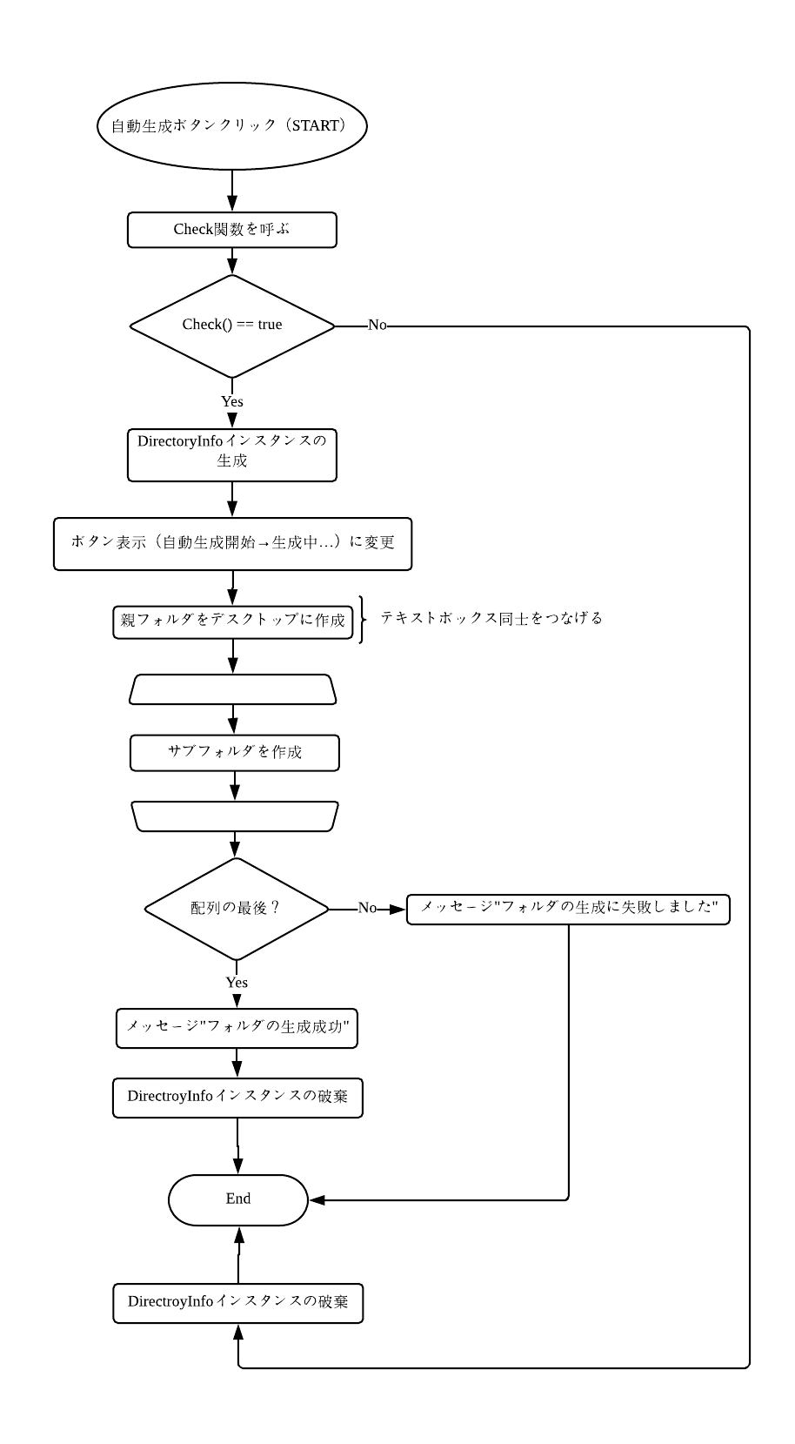

i < 0, i < FolderCounter

エビデンス
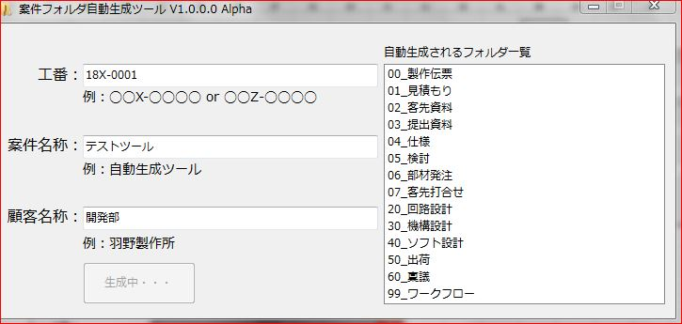
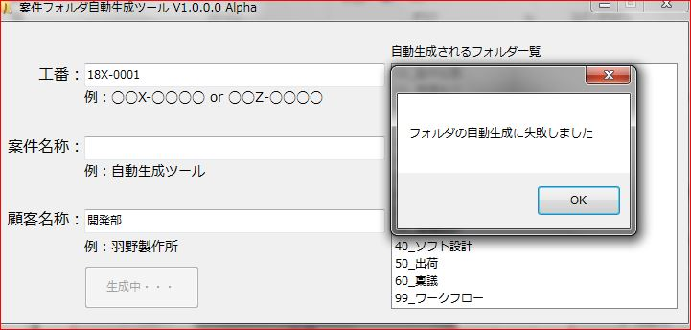
No.18
No.25
No.1
No.6
No.12

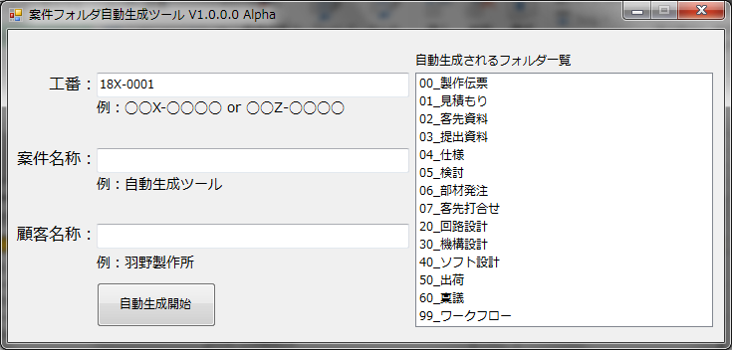
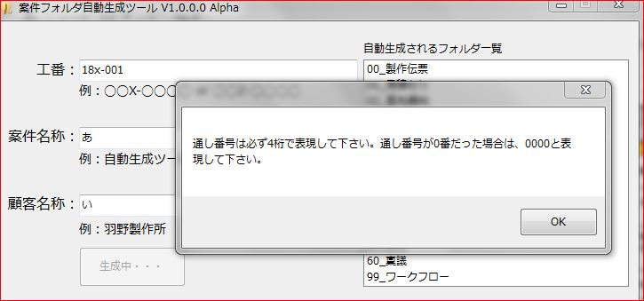
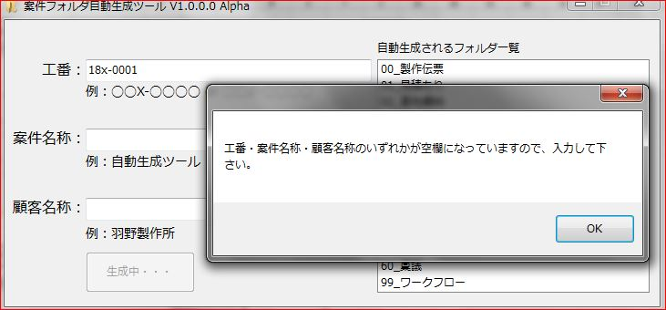
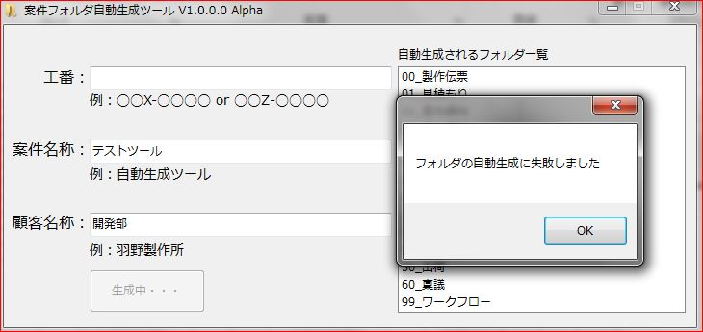

No.2
No.7
No.13
No.19
No.26

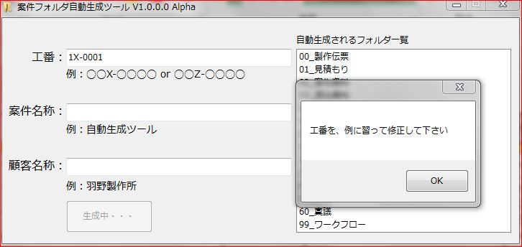
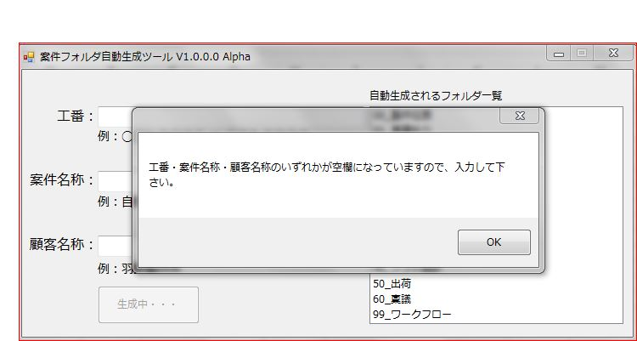
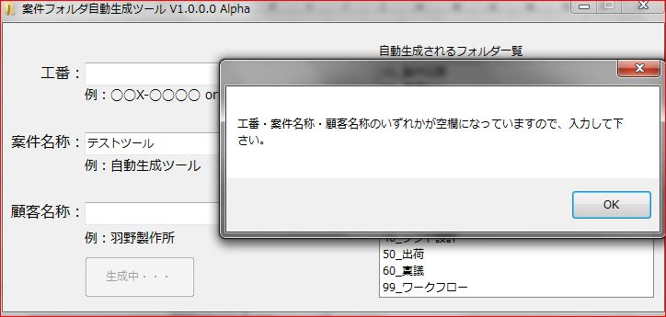
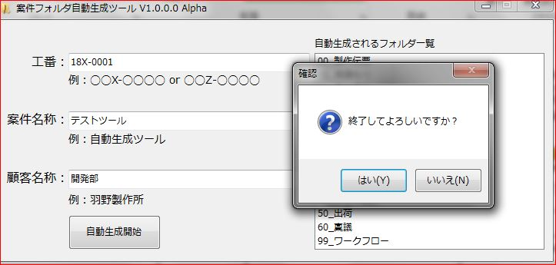
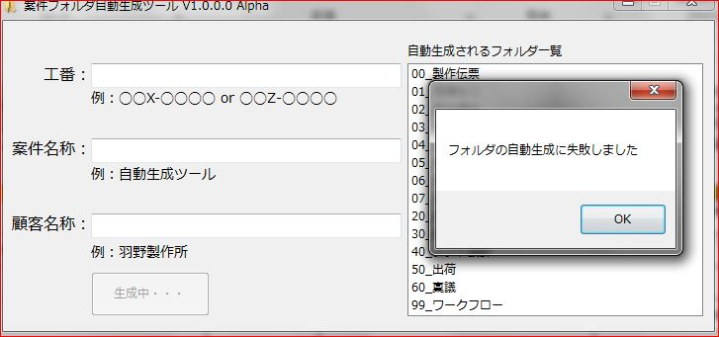

No.3
No.8
No.14
No.20
No.27

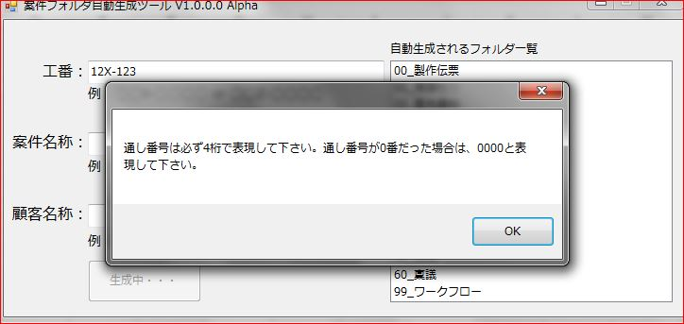
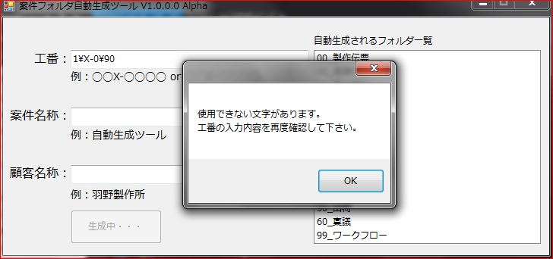
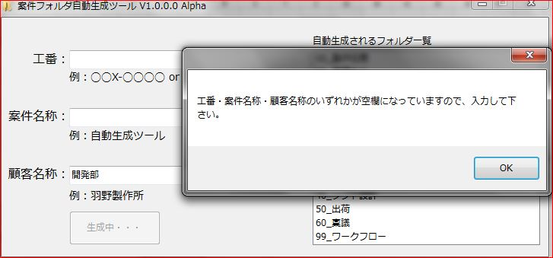
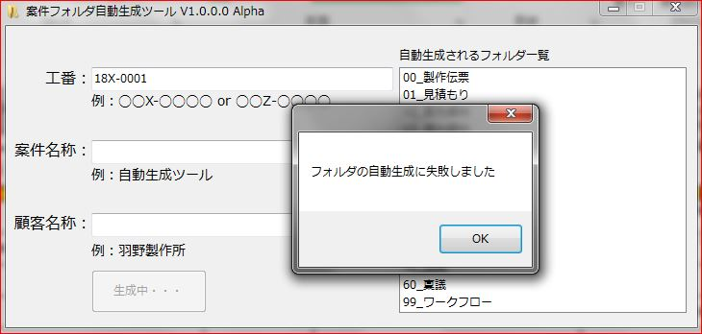
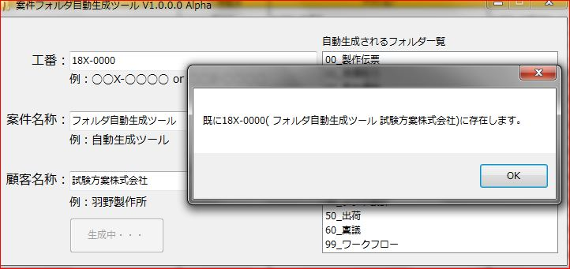

No.4
No.9
No.15
No.21

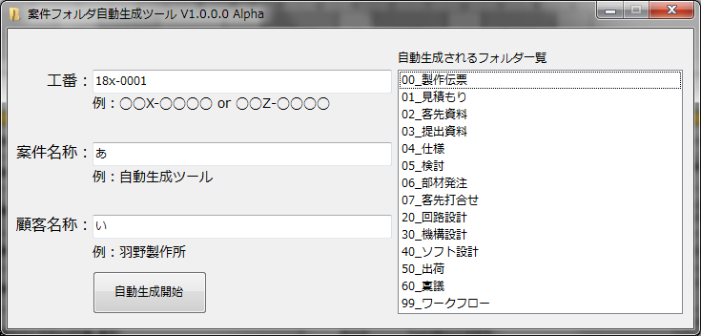
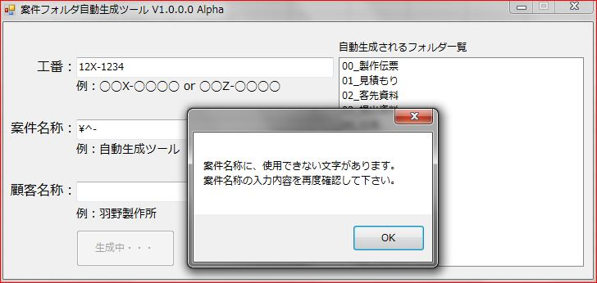
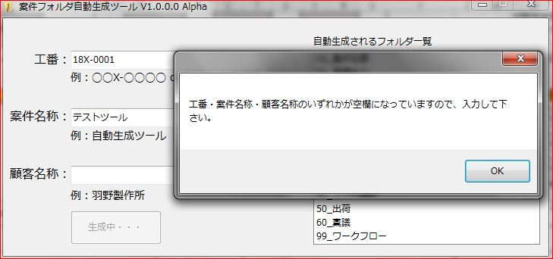
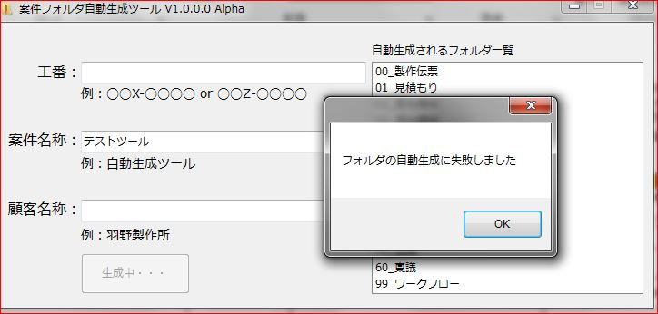

No.10
No.16
No.22

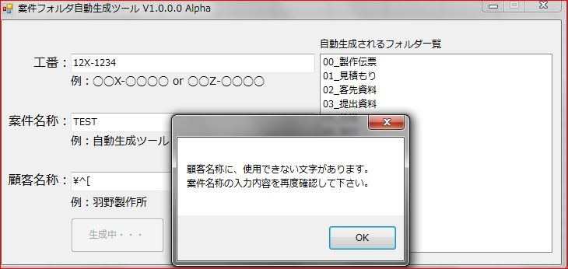
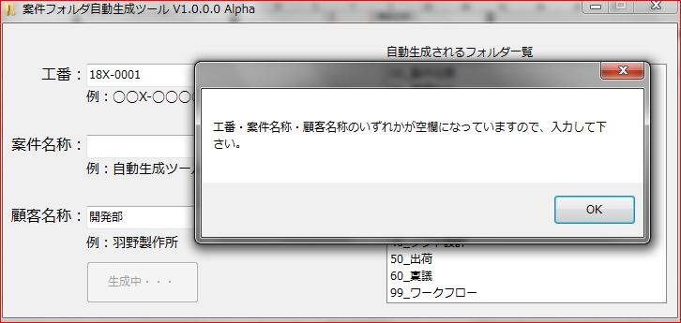

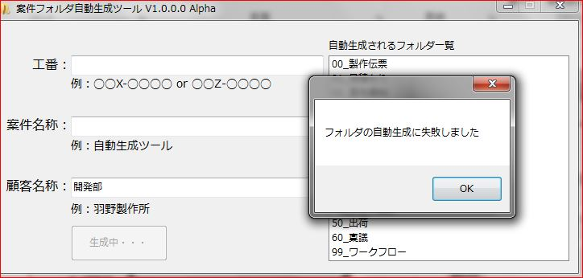

No.5
No.11
No.17
No.23

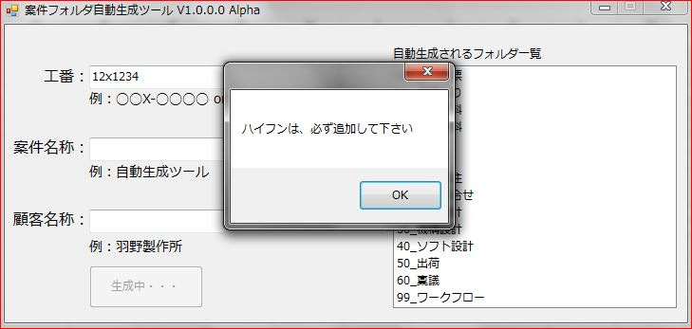
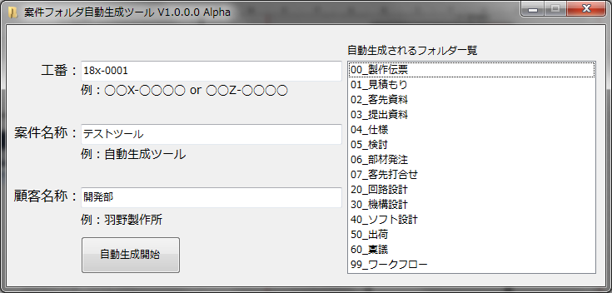
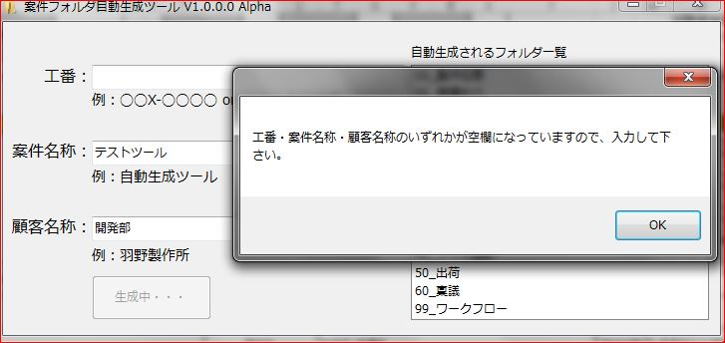
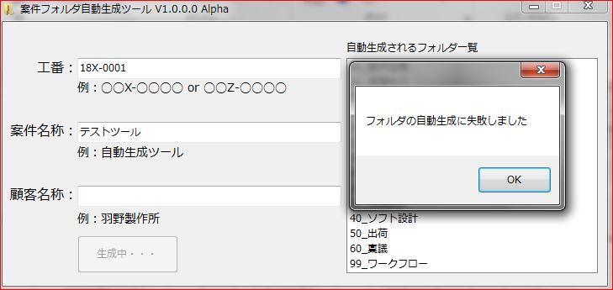

No.18
No.24

エビデンス@ini
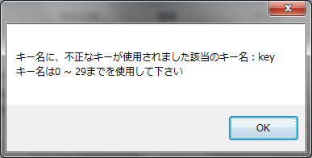
No.1
No.3
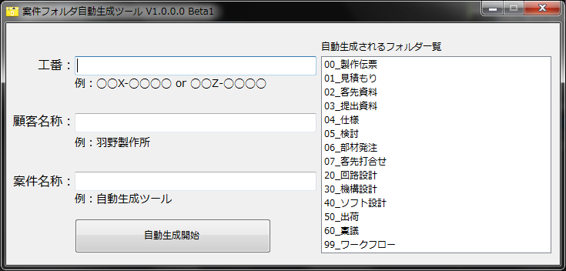

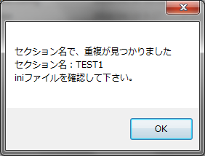
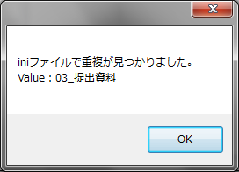
⑤

①

②

③

No.2
④
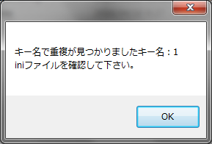

No.4

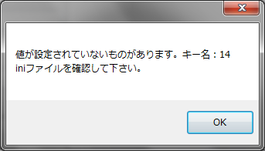

No.5



No.6



No.7

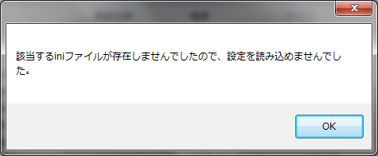

No.8

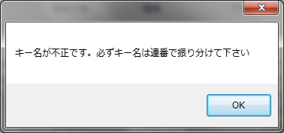

No.9

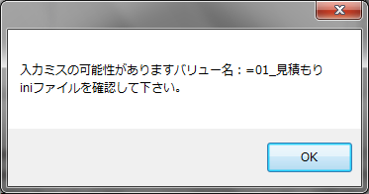

No.10

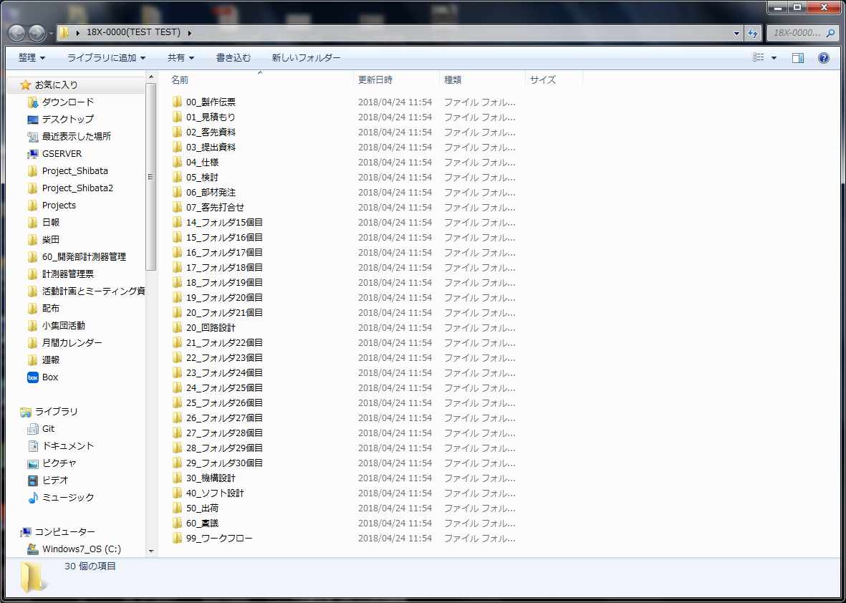

No.11

